표준 게 이 변환
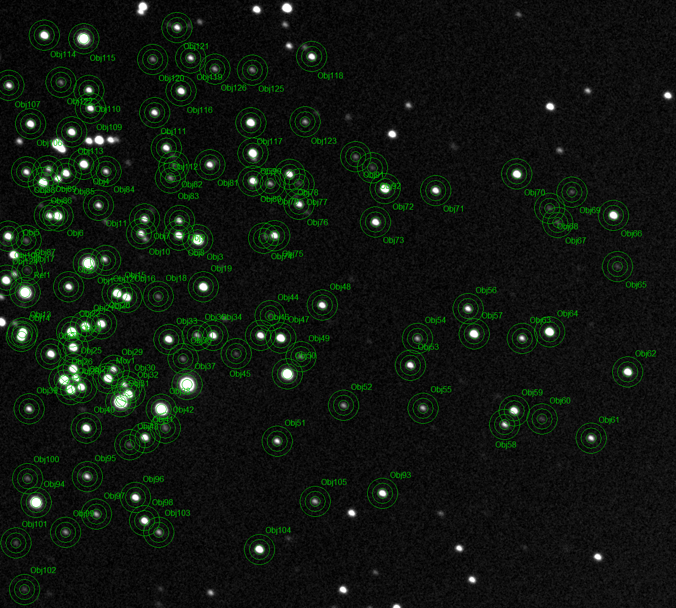
Region | star ID | B | G | RefB | RefG | CB | CG | B-V | B-b
 | Ref1 : Magnitude (Centroid), (2) | 0 | 0 | 9.821 | 9.059 | 9.821 | 9.059 | 1.009
W1 | 1 | -0.068 | -0.158 | 9.821 | 9.059 | 9.753 | 8.901
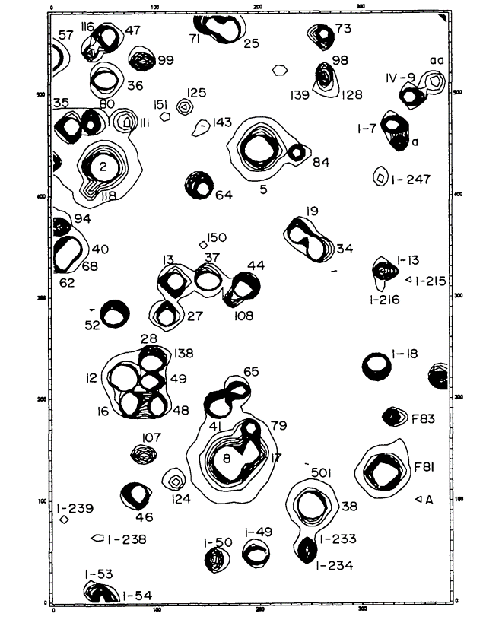
W1(64) | 2 | 2.877 | 3.182 | 9.821 | 9.059 | 12.698 | 12.241 | 0.589 | 0.589
W1 | 3 | 0.655 | 1.039 | 9.821 | 9.059 | 10.476 | 10.098
W1 | 4 | 1.993 | 2.301 | 9.821 | 9.059 | 11.814 | 11.36
W1 | 5 | 2.96 | 3.251 | 9.821 | 9.059 | 12.781 | 12.31
W1 | 6 | 1.864 | 2.133 | 9.821 | 9.059 | 11.685 | 11.192
W1 | 7 | 3.032 | 3.318 | 9.821 | 9.059 | 12.853 | 12.377
W1 | 8 | 2.594 | 2.903 | 9.821 | 9.059 | 12.415 | 11.962
W1 | 9 | 3.319 | 3.529 | 9.821 | 9.059 | 13.14 | 12.588
W1 | 10 | 3.049 | 3.375 | 9.821 | 9.059 | 12.87 | 12.434
W1 | 11 | 3.356 | 3.649 | 9.821 | 9.059 | 13.177 | 12.708
W1 | 12 | 3.685 | 4.002 | 9.821 | 9.059 | 13.506 | 13.061
W1 | 13 | 1.687 | 1.85 | 9.821 | 9.059 | 11.508 | 10.909
W1 | 14 | 1.764 | 1.844 | 9.821 | 9.059 | 11.585 | 10.903
W1 | 15 | 1.834 | 2.168 | 9.821 | 9.059 | 11.655 | 11.227
W1 | 16 | 2.025 | 2.324 | 9.821 | 9.059 | 11.846 | 11.383
W1 | 17 | 4.657 | 4.876 | 9.821 | 9.059 | 14.478 | 13.935
W1 | 18 | 4.49 | 4.657 | 9.821 | 9.059 | 14.311 | 13.716
W1 | 19 | 1.849 | 1.913 | 9.821 | 9.059 | 11.67 | 10.972
W1 | 20 | 2.269 | 2.589 | 9.821 | 9.059 | 12.09 | 11.648
W1 | 21 | 1.99 | 2.152 | 9.821 | 9.059 | 11.811 | 11.211
W1 | 22 | 1.287 | 1.64 | 9.821 | 9.059 | 11.108 | 10.699
W1 | 23 | 1.982 | 2.277 | 9.821 | 9.059 | 11.803 | 11.336
W1(52) | 24 | 2.389 | 2.697 | 9.821 | 9.059 | 12.21 | 11.756 | 0.591 | 0.591
W1 | 25 | 2.123 | 2.487 | 9.821 | 9.059 | 11.944 | 11.546
W1 | 26 | 1.074 | 1.056 | 9.821 | 9.059 | 10.895 | 10.115
W1 | 27 | 2.589 | 2.878 | 9.821 | 9.059 | 12.41 | 11.937
W1 | 28 | 1.658 | 1.962 | 9.821 | 9.059 | 11.479 | 11.021
W1 | 29 | 3.218 | 3.519 | 9.821 | 9.059 | 13.039 | 12.578
W1 | 30 | 3.657 | 3.895 | 9.821 | 9.059 | 13.478 | 12.954
W1 | 31 | -0.591 | -0.746 | 9.821 | 9.059 | 9.23 | 8.313
W1 | 32 | 1.955 | 2.198 | 9.821 | 9.059 | 11.776 | 11.257
W1(I-18) | 33 | 2.422 | 2.713 | 9.821 | 9.059 | 12.243 | 11.772 | 0.856 | 0.856
W1 | 34 | 2.632 | 2.937 | 9.821 | 9.059 | 12.453 | 11.996
W1 | 35 | 3.835 | 4.088 | 9.821 | 9.059 | 13.656 | 13.147
W1(F83) | 36 | 4.593 | 4.626 | 9.821 | 9.059 | 14.414 | 13.685 | 0.564 | 0.564
W1(F81) | 37 | -1.199 | -0.538 | 9.821 | 9.059 | 8.622 | 8.521 | -0.145 | -0.145
W1(38) | 38 | 0.027 | 0.393 | 9.821 | 9.059 | 9.848 | 9.452 | 0.38 | 0.38
W1 | 39 | 3.327 | 3.606 | 9.821 | 9.059 | 13.148 | 12.665
W1(46) | 40 | 2.334 | 2.611 | 9.821 | 9.059 | 12.155 | 11.67 | 0.587 | 0.587
W1 | 41 | 2.671 | 2.96 | 9.821 | 9.059 | 12.492 | 12.019
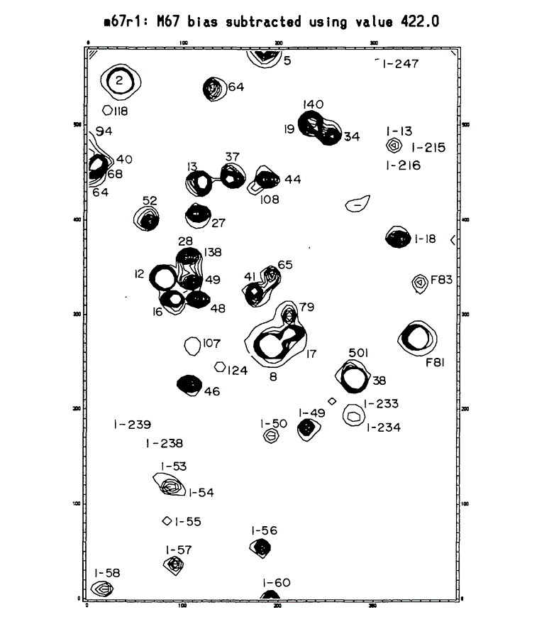
W1 | 42 | 4.31 | 4.383 | 9.821 | 9.059 | 14.131 | 13.442
W1 | 43 | 4.861 | 4.895 | 9.821 | 9.059 | 14.682 | 13.954
W1 | 44 | 5.506 | 5.71 | 9.821 | 9.059 | 15.327 | 14.769
W1 | 45 | 5.101 | 5.441 | 9.821 | 9.059 | 14.922 | 14.5 |  |  | W1(I-18) | I18 | 2.422 | 2.713 | 15.097 | 0.856 | 12.384
W1 | 46 | 2.666 | 2.963 | 9.821 | 9.059 | 12.487 | 12.022 |  |  | W1(F83) | F83 | 4.593 | 4.626 | 13.208 | 0.564 | 8.582
W1 | 47 | 1.902 | 2.168 | 9.821 | 9.059 | 11.723 | 11.227
W1 | 48 | 2.694 | 2.941 | 9.821 | 9.059 | 12.515 | 12 |  |  | W1(I-18) | 48 | 2.422 | 2.713 | 9.821 | 9.059 | 12.243 | 11.772 | 0.856 | 0.856
W1 | 49 | 4.366 | 4.479 | 9.821 | 9.059 | 14.187 | 13.538
W1 | 50 | 0.339 | 0.797 | 9.821 | 9.059 | 10.16 | 9.856
W1 | 51 | 3.31 | 3.538 | 9.821 | 9.059 | 13.131 | 12.597
W1 | 52 | 3.995 | 4.142 | 9.821 | 9.059 | 13.816 | 13.201
W1 | 53 | 2.854 | 3.113 | 9.821 | 9.059 | 12.675 | 12.172
W1 | 54 | 3.913 | 4.137 | 9.821 | 9.059 | 13.734 | 13.196
W1 | 55 | 3.73 | 3.905 | 9.821 | 9.059 | 13.551 | 12.964
W1 | 56 | 3.12 | 3.418 | 9.821 | 9.059 | 12.941 | 12.477
W1 | 57 | 1.863 | 2.204 | 9.821 | 9.059 | 11.684 | 11.263
W1 | 58 | 3.394 | 3.698 | 9.821 | 9.059 | 13.215 | 12.757
W1 | 59 | 2.322 | 2.623 | 9.821 | 9.059 | 12.143 | 11.682
W1 | 60 | 5.002 | 5.16 | 9.821 | 9.059 | 14.823 | 14.219
W1 | 61 | 3.258 | 3.56 | 9.821 | 9.059 | 13.079 | 12.619
W1 | 62 | 2.167 | 2.259 | 9.821 | 9.059 | 11.988 | 11.318
W1 | 63 | 3.404 | 3.609 | 9.821 | 9.059 | 13.225 | 12.668
W1 | 64 | 1.692 | 1.884 | 9.821 | 9.059 | 11.513 | 10.943
W1 | 65 | 4.967 | 5.186 | 9.821 | 9.059 | 14.788 | 14.245
W1 | 66 | 2.05 | 2.366 | 9.821 | 9.059 | 11.871 | 11.425
W1 | 67 | 4.968 | 5.014 | 9.821 | 9.059 | 14.789 | 14.073
W1 | 68 | 4.904 | 4.965 | 9.821 | 9.059 | 14.725 | 14.024
W1 | 69 | 4.88 | 5.014 | 9.821 | 9.059 | 14.701 | 14.073
W1 | 70 | 2.025 | 2.33 | 9.821 | 9.059 | 11.846 | 11.389
W1 | 71 | 2.792 | 3.106 | 9.821 | 9.059 | 12.613 | 12.165
W1 | 72 | 1.842 | 2.159 | 9.821 | 9.059 | 11.663 | 11.218
W1 | 73 | 2.517 | 2.806 | 9.821 | 9.059 | 12.338 | 11.865
W1 | 74 | 5.196 | 5.276 | 9.821 | 9.059 | 15.017 | 14.335
W1 | 75 | 2.735 | 3.025 | 9.821 | 9.059 | 12.556 | 12.084
W1 | 76 | 2.967 | 3.297 | 9.821 | 9.059 | 12.788 | 12.356
W1 | 77 | 5.247 | 5.354 | 9.821 | 9.059 | 15.068 | 14.413
W1 | 78 | 2.699 | 2.985 | 9.821 | 9.059 | 12.52 | 12.044
W1 | 79 | 3.956 | 4.164 | 9.821 | 9.059 | 13.777 | 13.223
W1 | 80 | 2.558 | 2.825 | 9.821 | 9.059 | 12.379 | 11.884
W1 | 81 | 2.933 | 3.204 | 9.821 | 9.059 | 12.754 | 12.263
W1 | 82 | 5.19 | 5.337 | 9.821 | 9.059 | 15.011 | 14.396
W1 | 83 | 4.048 | 4.248 | 9.821 | 9.059 | 13.869 | 13.307
W1 | 84 | 3.52 | 3.809 | 9.821 | 9.059 | 13.341 | 12.868
W1 | 85 | 2.391 | 2.703 | 9.821 | 9.059 | 12.212 | 11.762
W1 | 86 | 1.798 | 2.07 | 9.821 | 9.059 | 11.619 | 11.129
W1 | 87 | 5.942 | 5.884 | 9.821 | 9.059 | 15.763 | 14.943
W1 | 88 | 3.16 | 3.454 | 9.821 | 9.059 | 12.981 | 12.513
W1 | 89 | 4.12 | 4.207 | 9.821 | 9.059 | 13.941 | 13.266
W1 | 90 | 1.862 | 2.12 | 9.821 | 9.059 | 11.683 | 11.179
W1 | 91 | 4.477 | 4.68 | 9.821 | 9.059 | 14.298 | 13.739
W1 | 92 | 4.713 | 5.124 | 9.821 | 9.059 | 14.534 | 14.183
W1 | 93 | 2.538 | 2.803 | 9.821 | 9.059 | 12.359 | 11.862
W1 | 94 | 0.164 | 0.729 | 9.821 | 9.059 | 9.985 | 9.788
W1 | 95 | 3.374 | 3.642 | 9.821 | 9.059 | 13.195 | 12.701
W1(I-56) | 96 | 2.618 | 2.926 | 9.821 | 9.059 | 12.439 | 11.985 | 0.565 | 0.565
W1(I-57) | 97 | 3.797 | 3.993 | 9.821 | 9.059 | 13.618 | 13.052 | 0.654 | 0.654
W1 | 98 | 2.498 | 2.774 | 9.821 | 9.059 | 12.319 | 11.833
W1(I-58) | 99 | 4.039 | 4.199 | 9.821 | 9.059 | 13.86 | 13.258 | 0.738 | 0.738
W1 | 100 | 4.485 | 4.842 | 9.821 | 9.059 | 14.306 | 13.901
W1 | 101 | 4.905 | 4.971 | 9.821 | 9.059 | 14.726 | 14.03
W1 | 102 | 4.835 | 5.239 | 9.821 | 9.059 | 14.656 | 14.298
W1 | 103 | 3.85 | 4.065 | 9.821 | 9.059 | 13.671 | 13.124
W1 | 104 | 2.113 | 2.307 | 9.821 | 9.059 | 11.934 | 11.366
W1 | 105 | 3.699 | 4.043 | 9.821 | 9.059 | 13.52 | 13.102
W1 | 106 | 2.413 | 2.543 | 9.821 | 9.059 | 12.234 | 11.602
W1 | 107 | 3.135 | 3.416 | 9.821 | 9.059 | 12.956 | 12.475
W1 | 108 | 2.41 | 2.774 | 9.821 | 9.059 | 12.231 | 11.833
W1 | 109 | 2.794 | 3.115 | 9.821 | 9.059 | 12.615 | 12.174
W1 | 110 | 2.997 | 3.043 | 9.821 | 9.059 | 12.818 | 12.102
W1 | 111 | 2.987 | 3.294 | 9.821 | 9.059 | 12.808 | 12.353
W1 | 112 | 2.793 | 3.091 | 9.821 | 9.059 | 12.614 | 12.15
W1 | 113 | 2.366 | 2.53 | 9.821 | 9.059 | 12.187 | 11.589
W1 | 114 | 2.036 | 2.326 | 9.821 | 9.059 | 11.857 | 11.385
W1 | 115 | 0.058 | 0.056 | 9.821 | 9.059 | 9.879 | 9.115
W1 | 116 | 2.53 | 2.827 | 9.821 | 9.059 | 12.351 | 11.886
W1 | 117 | 2.043 | 2.25 | 9.821 | 9.059 | 11.864 | 11.309
W1 | 118 | 2.743 | 3.04 | 9.821 | 9.059 | 12.564 | 12.099
W1 | 119 | 3.314 | 3.568 | 9.821 | 9.059 | 13.135 | 12.627
W1 | 120 | 4.144 | 4.378 | 9.821 | 9.059 | 13.965 | 13.437
W1 | 121 | 3.1 | 3.364 | 9.821 | 9.059 | 12.921 | 12.423
W1 | 122 | 4.244 | 4.493 | 9.821 | 9.059 | 14.065 | 13.552
W1 | 123 | 3.961 | 4.166 | 9.821 | 9.059 | 13.782 | 13.225
W1 | 124 | 2.05 | 2.344 | 9.821 | 9.059 | 11.871 | 11.403
W1 | 125 | 4.049 | 4.354 | 9.821 | 9.059 | 13.87 | 13.413
W1 | 126 | 3.956 | 4.109 | 9.821 | 9.059 | 13.777 | 13.168
W2 | 1 | 1.527 | 1.757 | 9.821 | 9.059 | 11.348 | 10.816
W2 | 2 | 2.797 | 3.068 | 9.821 | 9.059 | 12.618 | 12.127
W2 | 3 | 3.517 | 3.795 | 9.821 | 9.059 | 13.338 | 12.854
W2 | 4 | 2.8 | 3.071 | 9.821 | 9.059 | 12.621 | 12.13
W2 | 5 | 3.445 | 3.683 | 9.821 | 9.059 | 13.266 | 12.742
W2 | 6 | 2.12 | 2.275 | 9.821 | 9.059 | 11.941 | 11.334
W2 | 7 | 2.328 | 2.395 | 9.821 | 9.059 | 12.149 | 11.454
W2 | 8 | 1.205 | 1.478 | 9.821 | 9.059 | 11.026 | 10.537
W2 | 9 | 3.363 | 3.624 | 9.821 | 9.059 | 13.184 | 12.683
W2 | 10 | 4.363 | 4.547 | 9.821 | 9.059 | 14.184 | 13.606
W2 | 11 | 4.838 | 4.903 | 9.821 | 9.059 | 14.659 | 13.962
W2 | 12 | 2.311 | 2.438 | 9.821 | 9.059 | 12.132 | 11.497
W2 | 13 | 3.796 | 4.032 | 9.821 | 9.059 | 13.617 | 13.091
W2 | 14 | 4.759 | 4.855 | 9.821 | 9.059 | 14.58 | 13.914
W2 | 15 | 4.932 | 5.081 | 9.821 | 9.059 | 14.753 | 14.14
W2 | 16 | 4.771 | 4.966 | 9.821 | 9.059 | 14.592 | 14.025
W2 | 17 | 5.479 | 5.573 | 9.821 | 9.059 | 15.3 | 14.632
W2 | 18 | 5.366 | 5.467 | 9.821 | 9.059 | 15.187 | 14.526
W2 | 19 | 2.284 | 2.558 | 9.821 | 9.059 | 12.105 | 11.617
W2 | 20 | 3.742 | 3.977 | 9.821 | 9.059 | 13.563 | 13.036
W2 | 21 | 2.563 | 2.836 | 9.821 | 9.059 | 12.384 | 11.895
W2 | 22 | 4.018 | 4.171 | 9.821 | 9.059 | 13.839 | 13.23
W2 | 23 | 3.953 | 3.991 | 9.821 | 9.059 | 13.774 | 13.05
W2 | 24 | 4.375 | 4.607 | 9.821 | 9.059 | 14.196 | 13.666
W2 | 25 | 5.826 | 5.722 | 9.821 | 9.059 | 15.647 | 14.781
W2 | 26 | 4.064 | 4.317 | 9.821 | 9.059 | 13.885 | 13.376
W2 | 27 | 4.344 | 4.572 | 9.821 | 9.059 | 14.165 | 13.631
W2 | 28 | 2.849 | 3.145 | 9.821 | 9.059 | 12.67 | 12.204
W2 | 29 | 3.191 | 3.51 | 9.821 | 9.059 | 13.012 | 12.569
W2 | 30 | 5.206 | 5.301 | 9.821 | 9.059 | 15.027 | 14.36
W2 | 31 | 4.08 | 4.306 | 9.821 | 9.059 | 13.901 | 13.365
W2 | 32 | 4.462 | 4.595 | 9.821 | 9.059 | 14.283 | 13.654
W2 | 33 | 3.696 | 3.965 | 9.821 | 9.059 | 13.517 | 13.024
W2 | 34 | 5.317 | 5.385 | 9.821 | 9.059 | 15.138 | 14.444
W2 | 35 | 4.761 | 5.106 | 9.821 | 9.059 | 14.582 | 14.165
W2 | 36 | 5.105 | 5.397 | 9.821 | 9.059 | 14.926 | 14.456
W2 | 37 | 5.299 | 5.35 | 9.821 | 9.059 | 15.12 | 14.409
W2 | 38 | 2.579 | 2.878 | 9.821 | 9.059 | 12.4 | 11.937
W2 | 39 | 4.443 | 4.577 | 9.821 | 9.059 | 14.264 | 13.636
W2 | 40 | 4.676 | 4.854 | 9.821 | 9.059 | 14.497 | 13.913
W2 | 41 | 2.91 | 3.143 | 9.821 | 9.059 | 12.731 | 12.202
W2 | 42 | 3.324 | 3.628 | 9.821 | 9.059 | 13.145 | 12.687
W2 | 43 | 4.261 | 4.44 | 9.821 | 9.059 | 14.082 | 13.499
W2 | 44 | 3.814 | 4.064 | 9.821 | 9.059 | 13.635 | 13.123
W2 | 45 | 1.983 | 2.284 | 9.821 | 9.059 | 11.804 | 11.343
W2 | 46 | 2.444 | 2.741 | 9.821 | 9.059 | 12.265 | 11.8
W2 | 47 | 4.62 | 4.735 | 9.821 | 9.059 | 14.441 | 13.794
W2 | 48 | 5.243 | 5.275 | 9.821 | 9.059 | 15.064 | 14.334
W2 | 49 | 3.425 | 3.735 | 9.821 | 9.059 | 13.246 | 12.794
W2 | 50 | 3.793 | 4.017 | 9.821 | 9.059 | 13.614 | 13.076
W2 | 51 | 4.269 | 4.48 | 9.821 | 9.059 | 14.09 | 13.539
W2 | 52 | 1.953 | 2.247 | 9.821 | 9.059 | 11.774 | 11.306
W2 | 53 | 4.048 | 4.222 | 9.821 | 9.059 | 13.869 | 13.281
W2 | 54 | 4.552 | 4.783 | 9.821 | 9.059 | 14.373 | 13.842
W2 | 55 | 3.77 | 3.993 | 9.821 | 9.059 | 13.591 | 13.052
W2 | 56 | 5.176 | 5.319 | 9.821 | 9.059 | 14.997 | 14.378
W2 | 57 | 4.795 | 5.012 | 9.821 | 9.059 | 14.616 | 14.071
W2 | 58 | 4.497 | 4.705 | 9.821 | 9.059 | 14.318 | 13.764
W2 | 59 | 4.574 | 4.878 | 9.821 | 9.059 | 14.395 | 13.937
W2 | 60 | 5.142 | 5.135 | 9.821 | 9.059 | 14.963 | 14.194
W2 | 61 | 3.716 | 4.006 | 9.821 | 9.059 | 13.537 | 13.065
W2 | 62 | 5.187 | 5.56 | 9.821 | 9.059 | 15.008 | 14.619
W2 | 63 | 3.272 | 3.566 | 9.821 | 9.059 | 13.093 | 12.625
W2 | 64 | 5.284 | 5.62 | 9.821 | 9.059 | 15.105 | 14.679
W2 | 65 | 5.673 | 6.206 | 9.821 | 9.059 | 15.494 | 15.265
W2 | 66 | 3.302 | 3.484 | 9.821 | 9.059 | 13.123 | 12.543
W2 | 67 | 2.911 | 3.23 | 9.821 | 9.059 | 12.732 | 12.289
W2 | 68 | 2.681 | 2.987 | 9.821 | 9.059 | 12.502 | 12.046
W2 | 69 | 2.579 | 2.893 | 9.821 | 9.059 | 12.4 | 11.952
W2 | 70 | 2.938 | 3.209 | 9.821 | 9.059 | 12.759 | 12.268
W2 | 71 | 2.858 | 3.152 | 9.821 | 9.059 | 12.679 | 12.211
W2 | 72 | 4.57 | 4.859 | 9.821 | 9.059 | 14.391 | 13.918
W2 | 73 | 4.783 | 4.883 | 9.821 | 9.059 | 14.604 | 13.942
W2 | 74 | 4.693 | 4.697 | 9.821 | 9.059 | 14.514 | 13.756
W2 | 75 | 5.313 | 5.518 | 9.821 | 9.059 | 15.134 | 14.577
W2 | 76 | 2.275 | 2.581 | 9.821 | 9.059 | 12.096 | 11.64
W2 | 77 | 1.942 | 2.151 | 9.821 | 9.059 | 11.763 | 11.21
W2 | 78 | 2.527 | 2.521 | 9.821 | 9.059 | 12.348 | 11.58
W2 | 79 | 2.628 | 2.919 | 9.821 | 9.059 | 12.449 | 11.978
W2 | 80 | 1.858 | 2.131 | 9.821 | 9.059 | 11.679 | 11.19
W2 | 81 | 5.749 | 5.761 | 9.821 | 9.059 | 15.57 | 14.82
W2 | 82 | 2.99 | 3.289 | 9.821 | 9.059 | 12.811 | 12.348
W2 | 83 | 1.422 | 1.601 | 9.821 | 9.059 | 11.243 | 10.66
W2 | 84 | 4.62 | 4.799 | 9.821 | 9.059 | 14.441 | 13.858
W2 | 85 | 3.335 | 3.631 | 9.821 | 9.059 | 13.156 | 12.69
W2 | 86 | 3.684 | 3.99 | 9.821 | 9.059 | 13.505 | 13.049
W2 | 87 | 3.995 | 4.193 | 9.821 | 9.059 | 13.816 | 13.252
W2 | 88 | 2.782 | 3.064 | 9.821 | 9.059 | 12.603 | 12.123
W2 | 89 | 2.886 | 3.176 | 9.821 | 9.059 | 12.707 | 12.235
W2 | 90 | 2.806 | 3.144 | 9.821 | 9.059 | 12.627 | 12.203
W2 | 91 | 4.245 | 4.475 | 9.821 | 9.059 | 14.066 | 13.534
W2 | 92 | 3.818 | 4.079 | 9.821 | 9.059 | 13.639 | 13.138
W2 | 93 | 2.881 | 3.183 | 9.821 | 9.059 | 12.702 | 12.242
W2 | 94 | 4.616 | 4.77 | 9.821 | 9.059 | 14.437 | 13.829
W2 | 95 | 4.361 | 4.433 | 9.821 | 9.059 | 14.182 | 13.492
W2 | 96 | 5.811 | 6.23 | 9.821 | 9.059 | 15.632 | 15.289
W2 | 97 | 2.395 | 2.693 | 9.821 | 9.059 | 12.216 | 11.752
W2 | 98 | 5.698 | 5.746 | 9.821 | 9.059 | 15.519 | 14.805
W2 | 99 | 1.948 | 2.176 | 9.821 | 9.059 | 11.769 | 11.235
W2 | 100 | 4.463 | 4.775 | 9.821 | 9.059 | 14.284 | 13.834
W2 | 101 | 2.607 | 2.935 | 9.821 | 9.059 | 12.428 | 11.994
W2 | 102 | 0.851 | 1.14 | 9.821 | 9.059 | 10.672 | 10.199
W2 | 103 | 5.489 | 5.819 | 9.821 | 9.059 | 15.31 | 14.878
W2 | 104 | 2.102 | 2.414 | 9.821 | 9.059 | 11.923 | 11.473
W2 | 105 | 3.57 | 3.651 | 9.821 | 9.059 | 13.391 | 12.71
W2 | 106 | 4.777 | 5.008 | 9.821 | 9.059 | 14.598 | 14.067
W2 | 107 | 2.805 | 3.067 | 9.821 | 9.059 | 12.626 | 12.126
W2 | 108 | 3.843 | 4.111 | 9.821 | 9.059 | 13.664 | 13.17
W2 | 109 | 3.35 | 3.688 | 9.821 | 9.059 | 13.171 | 12.747
W2 | 110 | 0.787 | 0.8 | 9.821 | 9.059 | 10.608 | 9.859
W2 | 111 | 2.266 | 2.563 | 9.821 | 9.059 | 12.087 | 11.622
W2 | 112 | 2.552 | 2.873 | 9.821 | 9.059 | 12.373 | 11.932
W2 | 113 | 3.36 | 3.606 | 9.821 | 9.059 | 13.181 | 12.665
W2 | 114 | 2.509 | 2.81 | 9.821 | 9.059 | 12.33 | 11.869
W2 | 115 | 3.356 | 3.576 | 9.821 | 9.059 | 13.177 | 12.635
W2 | 116 | 1.931 | 2.234 | 9.821 | 9.059 | 11.752 | 11.293
W2 | 117 | 1.923 | 2.222 | 9.821 | 9.059 | 11.744 | 11.281
W2 | 118 | 4.248 | 4.445 | 9.821 | 9.059 | 14.069 | 13.504
W2 | 119 | 5.318 | 5.283 | 9.821 | 9.059 | 15.139 | 14.342
W2 | 120 | 3.987 | 4.072 | 9.821 | 9.059 | 13.808 | 13.131
W2 | 121 | 5.063 | 5.557 | 9.821 | 9.059 | 14.884 | 14.616
W2 | 122 | 5.296 | 5.402 | 9.821 | 9.059 | 15.117 | 14.461
W2 | 123 | 4.048 | 4.275 | 9.821 | 9.059 | 13.869 | 13.334
W2 | 124 | 2.525 | 2.825 | 9.821 | 9.059 | 12.346 | 11.884
W2 | 125 | 5.485 | 5.805 | 9.821 | 9.059 | 15.306 | 14.864
W2 | 126 | 5.58 | 6.096 | 9.821 | 9.059 | 15.401 | 15.155
W2 | 127 | 5.291 | 5.422 | 9.821 | 9.059 | 15.112 | 14.481
E1 | 1 | 1.771 | 2.053 | 9.821 | 9.059 | 11.592 | 11.112
E1 | 2 | 1.915 | 2.209 | 9.821 | 9.059 | 11.736 | 11.268
E1 | 3 | 0.859 | 0.979 | 9.821 | 9.059 | 10.68 | 10.038
E1 | 4 | 2.501 | 2.766 | 9.821 | 9.059 | 12.322 | 11.825
E1 | 5 | -0.289 | -0.005 | 9.821 | 9.059 | 9.532 | 9.054
E1 | 6 | 2.7 | 3.017 | 9.821 | 9.059 | 12.521 | 12.076
E1 | 7 | 0.088 | 0.079 | 9.821 | 9.059 | 9.909 | 9.138
E1 | 8 | 1.225 | 1.704 | 9.821 | 9.059 | 11.046 | 10.763
E1 | 9 | 1.86 | 2.137 | 9.821 | 9.059 | 11.681 | 11.196
E1 | 10 | 2.028 | 2.356 | 9.821 | 9.059 | 11.849 | 11.415
E1 | 11 | 1.953 | 2.231 | 9.821 | 9.059 | 11.774 | 11.29
E1 | 12 | 1.229 | 1.326 | 9.821 | 9.059 | 11.05 | 10.385
E1 | 13 | 0.016 | 0.518 | 9.821 | 9.059 | 9.837 | 9.577
E1 | 14 | -0.647 | -0.787 | 9.821 | 9.059 | 9.174 | 8.272
E1 | 15 | 2.334 | 2.448 | 9.821 | 9.059 | 12.155 | 11.507
E1 | 16 | 1.828 | 2.125 | 9.821 | 9.059 | 11.649 | 11.184
E1 | 17 | 1.977 | 2.201 | 9.821 | 9.059 | 11.798 | 11.26
E1 | 18 | 3.871 | 4.107 | 9.821 | 9.059 | 13.692 | 13.166
E1 | 19 | 3.429 | 3.684 | 9.821 | 9.059 | 13.25 | 12.743
E1 | 20 | 3.234 | 3.515 | 9.821 | 9.059 | 13.055 | 12.574
E1 | 21 | 4.685 | 4.763 | 9.821 | 9.059 | 14.506 | 13.822
E1 | 22 | 4.478 | 4.543 | 9.821 | 9.059 | 14.299 | 13.602
E1 | 23 | 4.787 | 5.011 | 9.821 | 9.059 | 14.608 | 14.07
E1 | 24 | 2.343 | 2.647 | 9.821 | 9.059 | 12.164 | 11.706
E1 | 25 | 3.808 | 4.083 | 9.821 | 9.059 | 13.629 | 13.142
E1 | 26 | 0.318 | 0.309 | 9.821 | 9.059 | 10.139 | 9.368
E1 | 27 | 1.912 | 2.21 | 9.821 | 9.059 | 11.733 | 11.269
E1 | 28 | 2.576 | 2.884 | 9.821 | 9.059 | 12.397 | 11.943
E1 | 29 | 0.189 | 0.277 | 9.821 | 9.059 | 10.01 | 9.336
E1 | 30 | 2.128 | 2.414 | 9.821 | 9.059 | 11.949 | 11.473
E1 | 31 | 2.029 | 2.37 | 9.821 | 9.059 | 11.85 | 11.429
E1 | 32 | 2.576 | 2.865 | 9.821 | 9.059 | 12.397 | 11.924
E1 | 33 | 2.303 | 2.597 | 9.821 | 9.059 | 12.124 | 11.656
E1 | 34 | 2.443 | 2.541 | 9.821 | 9.059 | 12.264 | 11.6
E1 | 35 | 1.814 | 2.088 | 9.821 | 9.059 | 11.635 | 11.147
E1 | 36 | 2.578 | 2.897 | 9.821 | 9.059 | 12.399 | 11.956
E1 | 37 | 2.173 | 2.363 | 9.821 | 9.059 | 11.994 | 11.422
E1 | 38 | 4.618 | 4.725 | 9.821 | 9.059 | 14.439 | 13.784
E1 | 39 | 4.995 | 4.952 | 9.821 | 9.059 | 14.816 | 14.011
E1 | 40 | 3.067 | 3.329 | 9.821 | 9.059 | 12.888 | 12.388
E1 | 41 | 5.116 | 5.245 | 9.821 | 9.059 | 14.937 | 14.304
E1 | 42 | 3.797 | 3.922 | 9.821 | 9.059 | 13.618 | 12.981
E1 | 43 | 1.059 | 1.083 | 9.821 | 9.059 | 10.88 | 10.142
E1 | 44 | 3.939 | 4.224 | 9.821 | 9.059 | 13.76 | 13.283
E1 | 45 | 2.99 | 3.223 | 9.821 | 9.059 | 12.811 | 12.282
E1 | 46 | 3.345 | 3.613 | 9.821 | 9.059 | 13.166 | 12.672
E1 | 47 | 1.904 | 2.063 | 9.821 | 9.059 | 11.725 | 11.122
E1 | 48 | 2.835 | 3.1 | 9.821 | 9.059 | 12.656 | 12.159
E1 | 49 | 1.456 | 1.748 | 9.821 | 9.059 | 11.277 | 10.807
E1 | 50 | 1.804 | 2.087 | 9.821 | 9.059 | 11.625 | 11.146
E1 | 51 | 1.153 | 1.177 | 9.821 | 9.059 | 10.974 | 10.236
E1 | 52 | 1.822 | 2.118 | 9.821 | 9.059 | 11.643 | 11.177
E1 | 53 | 3.006 | 3.303 | 9.821 | 9.059 | 12.827 | 12.362
E1 | 54 | 3.065 | 3.316 | 9.821 | 9.059 | 12.886 | 12.375
E1 | 55 | -0.14 | 0.37 | 9.821 | 9.059 | 9.681 | 9.429
E1 | 56 | 1.932 | 2.217 | 9.821 | 9.059 | 11.753 | 11.276
E1 | 57 | 1.891 | 2.161 | 9.821 | 9.059 | 11.712 | 11.22
E1 | 58 | 0.791 | 0.803 | 9.821 | 9.059 | 10.612 | 9.862
E1 | 59 | -0.08 | 0.405 | 9.821 | 9.059 | 9.741 | 9.464
E1 | 60 | 2.569 | 2.866 | 9.821 | 9.059 | 12.39 | 11.925
E1 | 61 | 5.153 | 5.226 | 9.821 | 9.059 | 14.974 | 14.285
E1 | 62 | 1.775 | 2.04 | 9.821 | 9.059 | 11.596 | 11.099
E1 | 63 | -0.441 | 0.044 | 9.821 | 9.059 | 9.38 | 9.103
E1 | 64 | 2.371 | 2.441 | 9.821 | 9.059 | 12.192 | 11.5
E1 | 65 | 1.928 | 2.229 | 9.821 | 9.059 | 11.749 | 11.288
E1 | 66 | 3.194 | 3.462 | 9.821 | 9.059 | 13.015 | 12.521
E1 | 67 | 3.178 | 3.41 | 9.821 | 9.059 | 12.999 | 12.469
E1 | 68 | 3.764 | 3.991 | 9.821 | 9.059 | 13.585 | 13.05
E1 | 69 | 1.695 | 1.964 | 9.821 | 9.059 | 11.516 | 11.023
E1 | 70 | 3.645 | 3.892 | 9.821 | 9.059 | 13.466 | 12.951
E1 | 71 | 4.958 | 4.951 | 9.821 | 9.059 | 14.779 | 14.01
E1 | 72 | 2.373 | 2.681 | 9.821 | 9.059 | 12.194 | 11.74
E1 | 73 | -0.169 | 0.407 | 9.821 | 9.059 | 9.652 | 9.466
E1 | 74 | 1.901 | 2.251 | 9.821 | 9.059 | 11.722 | 11.31
E1 | 75 | 3.931 | 4.188 | 9.821 | 9.059 | 13.752 | 13.247
E1 | 76 | 4.11 | 4.22 | 9.821 | 9.059 | 13.931 | 13.279
E1 | 77 | 3.395 | 3.655 | 9.821 | 9.059 | 13.216 | 12.714
E1 | 78 | 2.454 | 2.716 | 9.821 | 9.059 | 12.275 | 11.775
E1 | 79 | 2.036 | 2.328 | 9.821 | 9.059 | 11.857 | 11.387
E1 | 80 | 1.995 | 2.219 | 9.821 | 9.059 | 11.816 | 11.278
E1 | 81 | 3.25 | 3.535 | 9.821 | 9.059 | 13.071 | 12.594
E1 | 82 | 2.516 | 2.816 | 9.821 | 9.059 | 12.337 | 11.875
E1 | 83 | 0.541 | 0.797 | 9.821 | 9.059 | 10.362 | 9.856
E1 | 84 | 0.281 | 0.661 | 9.821 | 9.059 | 10.102 | 9.72
E1 | 85 | 2.48 | 2.776 | 9.821 | 9.059 | 12.301 | 11.835
E1 | 86 | 1.966 | 2.26 | 9.821 | 9.059 | 11.787 | 11.319
E1 | 87 | 0.026 | 0.031 | 9.821 | 9.059 | 9.847 | 9.09
E1 | 88 | -2.615 | -2.581 | 9.821 | 9.059 | 7.206 | 6.478
E1 | 89 | 1.993 | 2.289 | 9.821 | 9.059 | 11.814 | 11.348
E1 | 90 | 1.743 | 1.806 | 9.821 | 9.059 | 11.564 | 10.865
E1 | 91 | 2.297 | 2.607 | 9.821 | 9.059 | 12.118 | 11.666
E1 | 92 | 3.45 | 3.712 | 9.821 | 9.059 | 13.271 | 12.771
E1 | 93 | 1.624 | 1.672 | 9.821 | 9.059 | 11.445 | 10.731
E1 | 94 | 3.012 | 3.311 | 9.821 | 9.059 | 12.833 | 12.37
E1 | 95 | 2.404 | 2.715 | 9.821 | 9.059 | 12.225 | 11.774
E1 | 96 | 3.258 | 3.543 | 9.821 | 9.059 | 13.079 | 12.602
E1 | 97 | 3.363 | 3.648 | 9.821 | 9.059 | 13.184 | 12.707
E1 | 98 | 3.869 | 4.084 | 9.821 | 9.059 | 13.69 | 13.143
E1 | 99 | 4.596 | 4.801 | 9.821 | 9.059 | 14.417 | 13.86
E1 | 100 | 5.055 | 5.174 | 9.821 | 9.059 | 14.876 | 14.233
E1 | 101 | -0.454 | 0.116 | 9.821 | 9.059 | 9.367 | 9.175
E1 | 102 | 2.238 | 2.406 | 9.821 | 9.059 | 12.059 | 11.465
E1 | 103 | 4.368 | 4.523 | 9.821 | 9.059 | 14.189 | 13.582
E1 | 104 | 1.92 | 2.217 | 9.821 | 9.059 | 11.741 | 11.276
E1 | 105 | 2.555 | 2.861 | 9.821 | 9.059 | 12.376 | 11.92
E1 | 106 | 2.557 | 2.867 | 9.821 | 9.059 | 12.378 | 11.926
E1 | 107 | 4.084 | 4.212 | 9.821 | 9.059 | 13.905 | 13.271
E1 | 108 | 0.657 | 0.961 | 9.821 | 9.059 | 10.478 | 10.02
E1 | 109 | 3.995 | 4.233 | 9.821 | 9.059 | 13.816 | 13.292
E1 | 110 | 2.445 | 2.727 | 9.821 | 9.059 | 12.266 | 11.786
E1 | 111 | 2.621 | 2.902 | 9.821 | 9.059 | 12.442 | 11.961
E1 | 112 | 3.566 | 3.815 | 9.821 | 9.059 | 13.387 | 12.874
E1 | 113 | 2.73 | 3.026 | 9.821 | 9.059 | 12.551 | 12.085
E1 | 114 | 3.81 | 4.041 | 9.821 | 9.059 | 13.631 | 13.1
E1 | 115 | 4.346 | 4.536 | 9.821 | 9.059 | 14.167 | 13.595
E1 | 116 | 4.002 | 4.262 | 9.821 | 9.059 | 13.823 | 13.321
E1 | 117 | 3.25 | 3.533 | 9.821 | 9.059 | 13.071 | 12.592
E1 | 118 | 4.12 | 4.35 | 9.821 | 9.059 | 13.941 | 13.409
E1 | 119 | 4.875 | 5.033 | 9.821 | 9.059 | 14.696 | 14.092
E1 | 120 | 4.542 | 4.675 | 9.821 | 9.059 | 14.363 | 13.734
E1 | 121 | 2.756 | 3.067 | 9.821 | 9.059 | 12.577 | 12.126
E1 | 122 | 3.991 | 4.145 | 9.821 | 9.059 | 13.812 | 13.204
E1 | 123 | 1.889 | 2.191 | 9.821 | 9.059 | 11.71 | 11.25
E1 | 124 | 3.604 | 3.884 | 9.821 | 9.059 | 13.425 | 12.943
E1 | 125 | -0.032 | -0.026 | 9.821 | 9.059 | 9.789 | 9.033
E1 | 126 | 1.892 | 2.181 | 9.821 | 9.059 | 11.713 | 11.24
E1 | 127 | 2.672 | 2.991 | 9.821 | 9.059 | 12.493 | 12.05

표준 게 이 변환 (V)
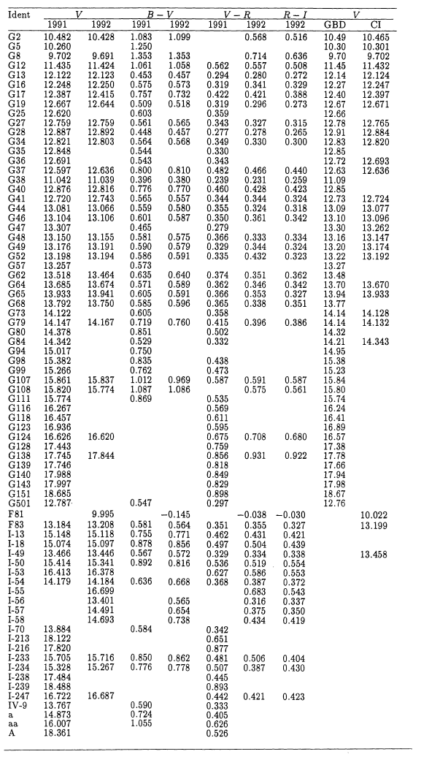
 | V-g
0.589 | 10.492
0.591 | 10.497
0.856
0.564
-0.145 | 10.533
0.38
0.587 | 10.495
0.565 | 10.475
0.654 | 10.498
0.738 | 10.494
1.009 | 10.428
ID(W) | refID | b | g | V | B-V | V-g
W1(64) | G16 | 2.877 | 3.182 | 13.674 | 0.589 | 10.492
W1(52) | G52 | 2.389 | 2.697 | 13.194 | 0.591 | 10.497
W1(I-18) | I18 | 2.422 | 2.713 | 15.097 | 0.856
W1(F83) | F83 | 4.593 | 4.626 | 13.208 | 0.564
W1(F81) | F81 | -1.199 | -0.538 | 9.995 | -0.145 | 10.533
W1(38) | G38 | 0.027 | 0.393 | 11.039 | 0.38
W1(46) | G46 | 2.334 | 2.611 | 13.106 | 0.587 | 10.495
W1(I-56) | I56 | 2.618 | 2.926 | 13.401 | 0.565 | 10.475
W1(I-57) | I57 | 3.797 | 3.993 | 14.491 | 0.654 | 10.498
W1(I-58) | I58 | 4.039 | 4.199 | 14.693 | 0.738 | 10.494
REF | G2 | 0 | 0 | 10.428 | 1.009 | 10.428

표준 게 이 변환 (B)
 | B-b
0.589 | 11.386
0.591 | 11.396
0.856
0.564
-0.145 | 11.049
0.38
0.587 | 11.359
0.565 | 11.348
0.654 | 11.348
0.738 | 11.392
1.009 | 11.437
ID(W) | refID | b | g | V | B-V | B-b
W1(64) | G16 | 2.877 | 3.182 | 13.674 | 0.589 | 11.386
W1(52) | G52 | 2.389 | 2.697 | 13.194 | 0.591 | 11.396
W1(I-18) | I18 | 2.422 | 2.713 | 15.097 | 0.856
W1(F83) | F83 | 4.593 | 4.626 | 13.208 | 0.564
W1(F81) | F81 | -1.199 | -0.538 | 9.995 | -0.145 | 11.049
W1(38) | G38 | 0.027 | 0.393 | 11.039 | 0.38
W1(46) | G46 | 2.334 | 2.611 | 13.106 | 0.587 | 11.359
W1(I-56) | I56 | 2.618 | 2.926 | 13.401 | 0.565 | 11.348
W1(I-57) | I57 | 3.797 | 3.993 | 14.491 | 0.654 | 11.348
W1(I-58) | I58 | 4.039 | 4.199 | 14.693 | 0.738 | 11.392
REF | G2 | 0 | 0 | 10.428 | 1.009 | 11.437

